关系图
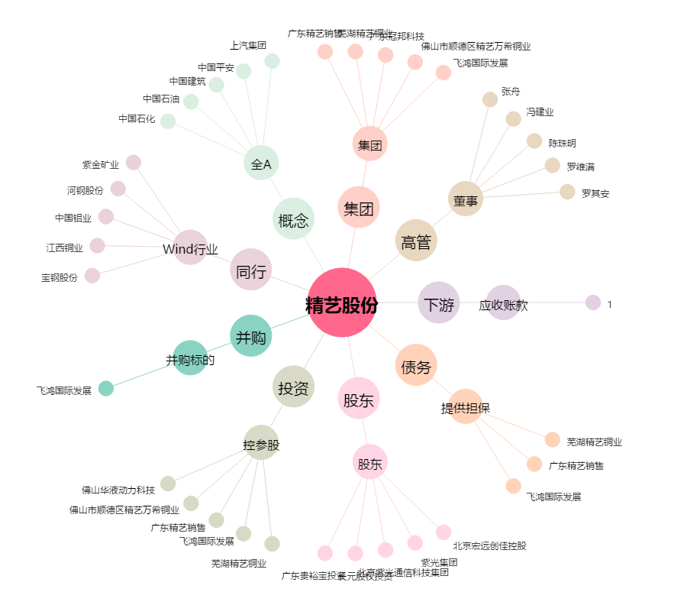
精艺股份[002295.SZ] - 关系概览图

